F1
FICHE DE RECETTE

Tarte aux asperges, au gruyère & au jambon cru
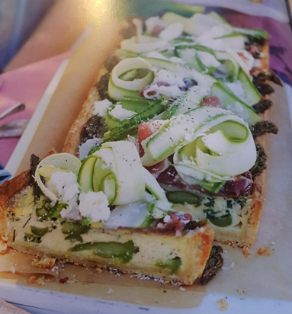

Type de recette
Nombre de portions | 4
Temps de préparation | 1h 20 + refrigération
Temps de cuisson
Temps de refroidissement
Coût matières total (HT) :
Coefficient multiplicateur :
Prix / Portion (HT) :

INGRÉDIENTS

PRODUIT | UNITÉ | QUANTITÉ | PUHT | PTHT
beurre | gr | 15
asperges vertes | gr | 250
œufs | piece | 2
crème liquide | ml | 120
ciboulette | càs | 2
feuilles de thym frais | càc | 1.3
gruyère rapé grossièrement | GR | 60
 | GR
Pâte au parmesan
farine ordinaire | gr | 120
beurre froid, coupé en morceaux | gr | 70
parmesan finement râpé | gr | 70
jaune d'œuf | unité | 1
eau glacée | Càs | 1

Salade d'asperges

asperges vertes | gr | 300
asperges blanches | gr | 300
jambon cru, coupé en tranches fines | gr | 70
parmesan finement rapé | Càs | 1.5
feta marinée, égoutée, coupée en morceaux | gr | 40

TOTAL

DESCRIPTION DE LA RECETTE

1: préparer la pâte au parmesan : travailler la farine, le beurre et le parmesan au robot jusqu'à obtention d'un sable grossier. Ajouter le jaune d'oeuf et un peu d'eau pour que les ingrédients s'agglomèrent. Pétrissez délicatement la pâte sur un plan de travail fariné, jusqu'à ce qu'elle soit lisse. Emballez le pâton dans du film alimentaire et placer le 30 min. au frigo. 2: huiler un moule à tarte rectangulaire de 12,5 x 35 cm à fond amovible. Abaissez la pâte au rouleau entre 2 feuilles de papier sulfurisé, jusqu'à l'obtention d'un rectangle de la taille du moule. Foncer le moule et égaliser le pourtour. Poser le moule sur une plaque de cuisson et placer le tout 30 min au réfrigérateur. 3: préchauffer le four à 180°. 4: poser une feuille de papier sulfurisé sur la pâte, recouvrer la de haricots secs ou de riz et faites la cuire 15 min. à blanc. Retirer le papier et les haricots et faire cuire encore 15 min. Augmenter la température du four à 200°. 5: faire fondre le beurre dans un poêle à frire et faites y cuire les asperges 5 min. sur feu moyen. Enlever les asperges de la poêle. 6: fouetter les oeufs, la crème, la ciboulette et le thym dans un saladier. Disposer les asperges sur la pâte, en faisant dépasser les têtes sur le bord, versez le mélange à l'oeuf par -dessus et parsermer de gruyère. 7: enfourner la tarte pour 30 min. de cuisson, jusqu'à ce que la garniture ait pris. Laisser reposer 10 min. 8: salade d'asperge : Tailler les asperges en longs rubans minces à l'aide d'un économe ou d'une mandoline. Déchirer chaque tranche de jambon cru en 3 morceaux. placer les rubans d'asperge et le jambon dans un bol, avec le parmesan et la feta. Mélanger. 9: garnir la tarte avec la salade d'asperge et servir.

8:00:00

